Arkusz1
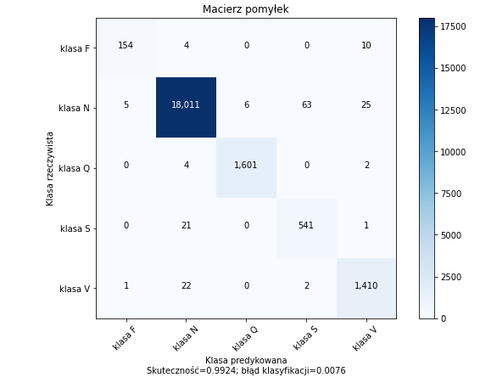
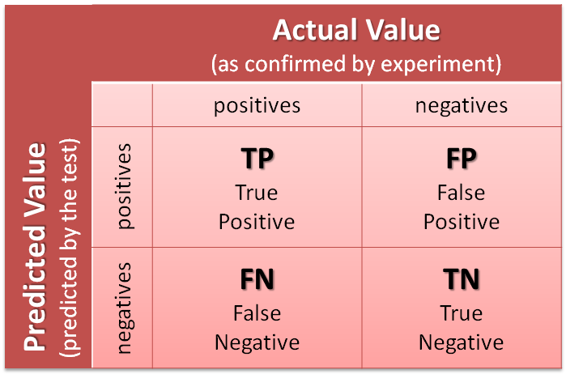

 |  | macierz pomyłek
 | klasa F | 154 | 4 | 0 | 0 | 10
 | klasa N | 5 | 18011 | 6 | 63 | 25
rzeczywiste | klasa Q | 0 | 4 | 1601 | 0 | 2
 | klasa S | 0 | 21 | 0 | 541 | 1
 | klasa V | 1 | 22 | 0 | 2 | 1410
 |  | klasa F | klasa N | klasa Q | klasa S | klasa V
 |  |  |  | predykowane

 |  | TP | TN | FN | FP
 | klasa F | 154 | 21709 | 14 | 6
 | klasa N | 18011 | 3722 | 99 | 51
 | klasa Q | 1601 | 20270 | 6 | 6
 | klasa S | 541 | 21255 | 22 | 65
 | klasa V | 1410 | 20410 | 25 | 38

 |  |  |  | Recall
 |  | Skutecz | Prec | Czul | Specificz |  | ilość
 | klasa F | 99.91 | 96.25 | 91.67 | 99.97 |  | 160
 | klasa N | 99.31 | 99.72 | 99.45 | 98.65 |  | 18062
 | klasa Q | 99.95 | 99.63 | 99.63 | 99.97 |  | 1607
 | klasa S | 99.60 | 89.27 | 96.09 | 99.70 |  | 606
 | klasa V | 99.71 | 97.38 | 98.26 | 99.81 |  | 1448
 | suma | 99.70 | 96.45 | 97.02 | 99.62
 | suma waż | 99.40 | 99.24 | 99.24 | 98.86 |  | 21883

